Sheet1
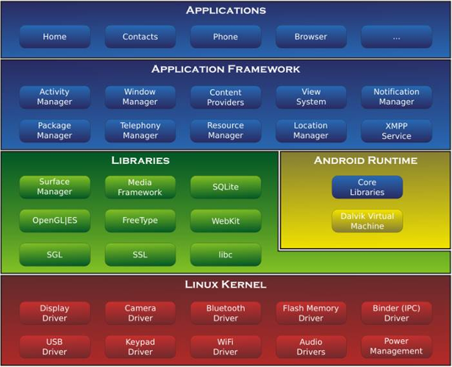
第 1 章 开始启程，你的第⼀⾏ Android 代码
Android系统架构
 | Linux内核层 |  | 显示驱动，音频驱动
 | 系统运行库层 |  | SQLite Webkit
 | 应用框架层 |  | 使用API构建应用 |  |  |  |  |  |  | 书签 | 日期书签
 | 应用层 |  |  |  |  |  |  |  |  | 第 1 章 开始启程，你的第⼀⾏ Android 代码 | 2024-12-19
 |  |  |  |  |  |  |  |  |  | 第 2 章 探究新语⾔，快速⼊门 Kotlin 编程 | 2024-12-20
Android应用开发特色 |  |  |  |  |  |  |  |  |  | 第 3 章 Activity 先从看得到的⼊⼿，探究Acticity | 2024-12-23
 | 四大组件 |  | Activity，service，broadcastReceiver，contentProvider |  |  |  |  |  |  |  | 2024-12-24
 | 系统控件丰富
 | SQLite数据库 |  | 支持SQL，可通过Android封装API进行操作
 | 多媒体nb

JDK | JAVA语言软件开发包 |  |  | Java运行环境，工具集合，基础类库。。。
SDK | Google提供的Android开发工具包 |  |  |  | 用于Android相关API使用
Eclipse & Android Studio

 |  | Google 集成到一起toAndroid官网（有时不稳定

AndroidX Android Support Library |  |  |  | Android 开发者提供的库，旨在简化开发过程并增强功能

模拟器相关 |  | 暂无

Android项目结构（以初始项目为例
 | Android模式的项目结构 |  |  | 简洁明了，便于开发使用
 | Project模式项目结构
 |  | .gradle .idea |  | Studio自动生成的文件 不要手动编辑
 |  | app |  | 项目代码，资源（重点
 |  | build |  | 编译时自动生成的文件
 |  | gradle |  | 包含gradle Wrapper的配置文件
 |  |  |  |  | 使⽤ gradle wrapper 的⽅式不需要提前将 gradle 下载好，⽽是会⾃动根据本地的 缓存情况决定是否需要联⽹下载 gradle。
 |  |  |  |  | Android Studio 默认就是启 ⽤ gradle wrapper ⽅式的，如果需要更改成离线模式，可以点击 Android Studio 导航栏 →File→Settings→Build, Execution, Deployment→Gradle ，进⾏配置更改。
 |  | .gitignore |  | 将指定的目录/文件排除在版本控制之外（后续补充
 |  | build.gradle |  | 项目全局的gradle构建脚本
 |  | gradle.properties |  | 全局的gradle配置文件
 |  |  |  |  | 在这⾥配置的属性将会影响到项 ⽬中所有的 gradle 编译脚本
 |  | gradlew gradlew.bat |  | 在命令行界面执行gradle命令
 |  |  |  |  | gradlew在Linux/mac系统使用
 |  |  |  |  | gradlew.bat在Win系统使用
 |  | HelloWorld.iml |  | iml文件是所有 IntelliJ IDEA 项⽬都会⾃动⽣成的⼀个⽂件（ Android Studio 是基于 IntelliJ IDEA 开发的），⽤于标识这是⼀个 IntelliJ IDEA 项⽬，无需改动
 |  | local.properties |  | 指定本机的Android SDK路径 通常自动生成
 |  |  |  | 本机中的 Android SDK 位置发⽣了变 化，就将这个⽂件中的路径改成新的位置
 |  | settings,gradle |  | 指定项目中所有引入的模块
 |  |  |  | 由于 HelloWorld 项⽬中只 有⼀个 app 模块，因此该⽂件中也就只引⼊了 app 这⼀个模块。通常情 况下，模块的引⼊是⾃动完成的

 |  | app目录结构
 |  |  | build |  | 与外层build类似 成分更加复杂 Don’tcare
 |  |  | libs |  | 项目中如使用第三方jar包，存放在libs目录下
 |  |  |  |  | 放在这个⽬录下的 jar 包会被⾃动添加到项⽬的构建路径⾥。
 |  |  | androidTest |  | 编写AndroidTest测试用例的，可对项目进行一些自动化测试
 |  |  | java |  | 放置java/Kotlin代码 （MainActivity
 |  |  | res |  | 图片布局字符串等资源存放目录
 |  |  |  | drawable
 |  |  |  | layout
 |  |  |  | value
 |  |  | AndroidManifest.xml |  | Android项目的配置文件 （经常用到
 |  |  |  |  | 在程序中定义的所有四⼤组件都 需要在这个⽂件⾥注册
 |  |  |  |  | 在这个⽂件中给应⽤程序添加权 限声明。
 |  |  | test |  | 编写Unit Test测试用例 对项目进行自动化测试的另一种方式
 |  |  | .gitignore |  | 将app模块内。。。
 |  |  |  |  | 与外层.gitignore文件类似
 |  |  | app.iml |  | IntelliJ IDEA 项⽬⾃动⽣成的⽂件，我们不需要关⼼或修改这个⽂件中 的内容。
 |  |  | build.gradle |  | app 模块的 gradle 构建脚本，这个⽂件中会指定很多项⽬构建相 关的配置(后续补充
 |  |  | proguard-rules.pro |  | 件⽤于指定项⽬代码的混淆规则，当代码开发完成后打包成安 装包⽂件，如果不希望代码被别⼈破解，通常会将代码进⾏混淆，从 ⽽让破解者难以阅读

 | 以上 2024-12-19 11:15

项目运行原理（以初始项目为例
 | 没有在 AndroidManifest.xml ⾥ 注册的 Activity 是不能使⽤的

Andrid系统提供
Activity类

AppCompatActivity

自定义的MainActivity

 | Android涉及讲究 |  |  | 不推荐在Activity中直接编写界面
 |  | 逻辑 |  |  | 通用做法 |  | 在布局文件中编写界面 在Activity中引用
 |  | 视图分离

 | 最外层buildgradle |  |  | 不同步，不写了先
 | app模块下的build.gradle
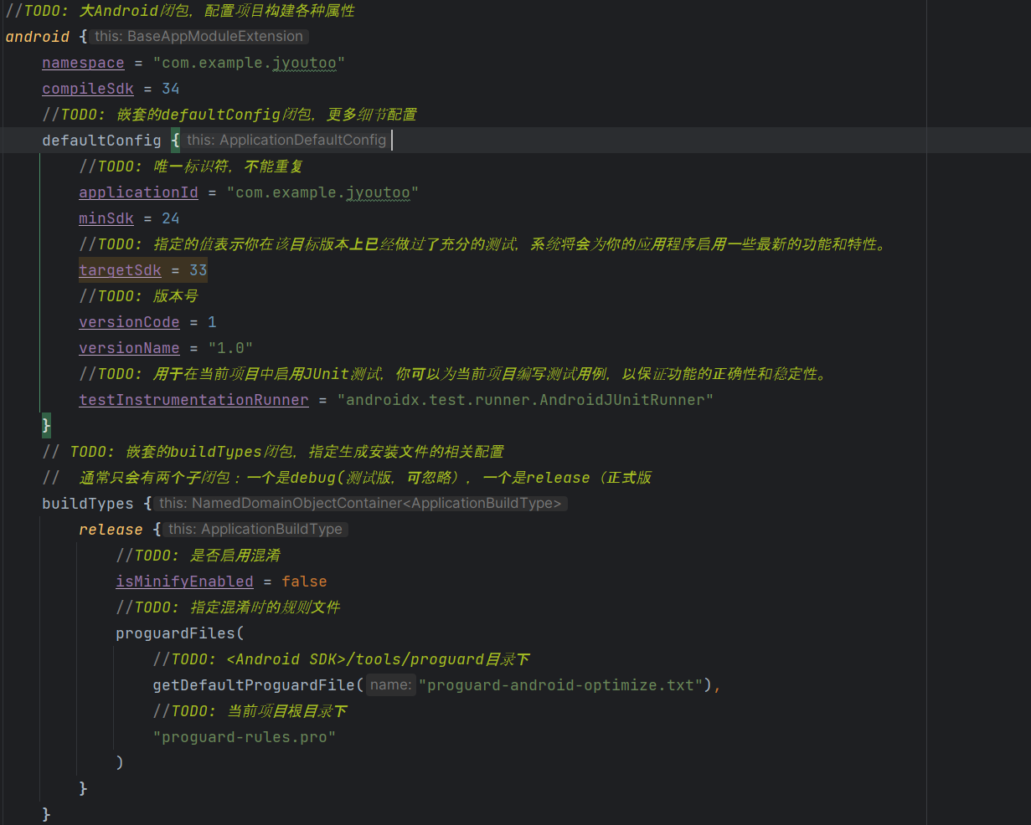

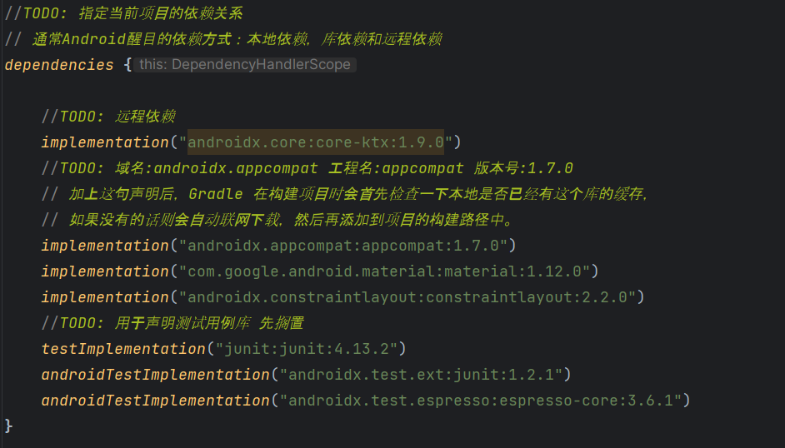

 | 以上 2024-12-20

Kotlin
少 高级 安全 100%兼容Java
Android的日志工具
 | android.util.Log提供了五个方法实现 |  | 对应verbose 级别最低
 |  | Log.v()
 |  | Log.d()
 |  | Log.w()
 |  | Log.i() | 级别最高
 |  | Log.e()

 | println() system.out.println() 与 Log的区别

第 2 章 Kotlin 探究新语⾔，快速入门编程
 | kotlin的地位
 | Java语言的运行机制 |  | 编程语言
 |  |  |  | 编译型语言 |  | 编写原代码一次性编译成计算机可识别二进制，计算机直接执行（C C++
 |  |  |  | 解释型语言 |  | 解释器一行行读取源代码，实时进行编译，再执行（Python JavaScript
 |  |  |  |  |  | java | 特殊class文件 java虚拟机

 | Java 和 Kotlin 数据类型对照表

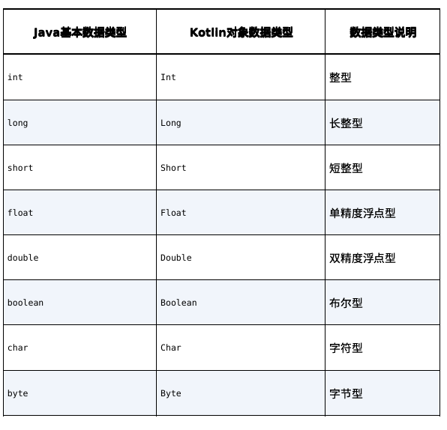
------String

 | java中int etc是关键字 kotlin中是类
 | val var 关键字
 | fun 关键字
 | 条件语句
 |  | if | 略
 |  | when
 |  |  | 对比 java的switvh（case break）
 |  |  | 类型匹配 （is int
 | 循环语句
 |  | while | 与Java中的完全一致
 |  | for
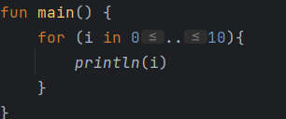
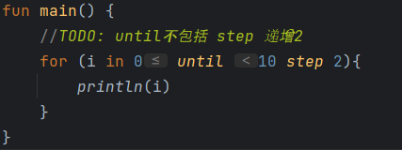
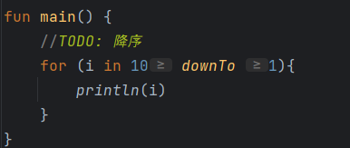

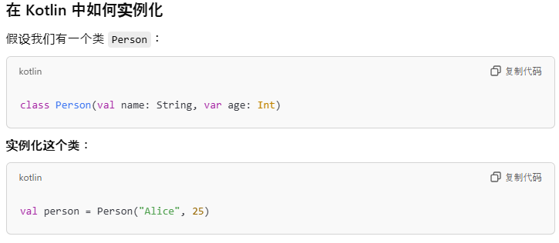
 | 面向对象编程
 |  | 要先将事物封 装成具体的类，
 |  | 然后将事物所拥有的属性和能⼒分别定义成类中的字段和 函数，
 |  | 接下来对类进⾏实例化，
 |  | 再根据具体的编程需求调⽤类中的字段和 ⽅法即可
 |  | 构造函数
 |  |  | 主构造函数 |  | 最常⽤的构造函数，每个类默认都会有⼀个不带参数 的主构造函数 |  |  | 个人理解就是（）
 |  |  |  |  | 没有函数体，直接定义在类名的后⾯即可

 |  |  | 次构造函数

 |  |  | 没有主构造函数只有次构造函数依然合法

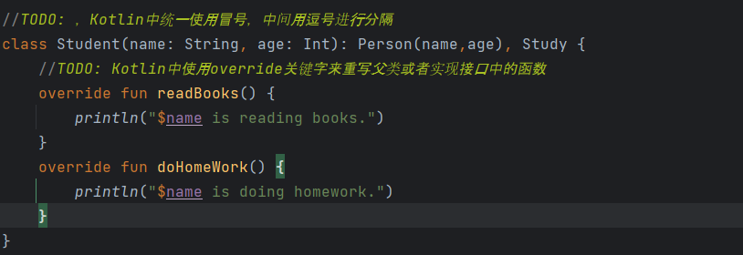
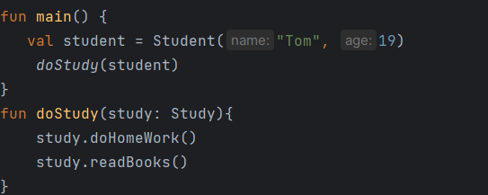
 | 接口

面向接口编程：关注接口而非实现 多态：允许一个接口在不同实现具有不同行为

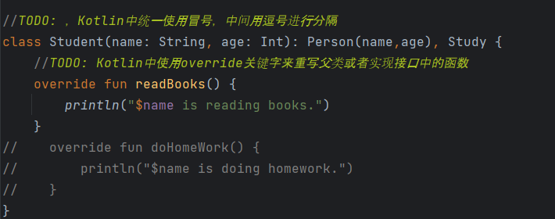

 | 函数的可见性修饰符
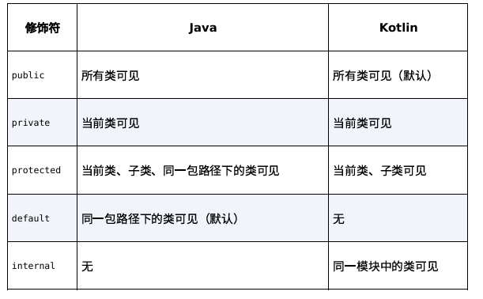

 |  |  |  |  |  |  |  |  | java实现

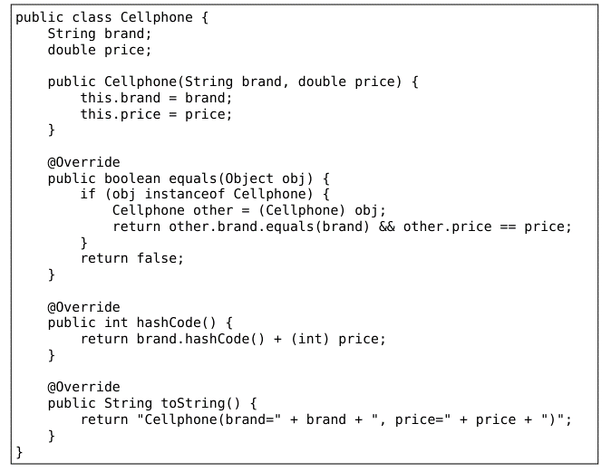

 | 数据类与单例类
 |  | 数据类 | 用于将服务器端或数据库中的数据映射到内存中，为编程逻辑提供数据模型的支持
 |  |  | MVC MVP MVVM M指的都是数据类
 |  |  | 通常需要重写equals（）hasCode（）toString（）
 |  |  |  | equals（）
 |  |  |  | hasCode（） |  | equals（）的配套方法，需要一起重写，否则会导致HashMap HashSet等hash相关的系统类无法正常工作
 |  |  |  | toString（） |  | 提供更清晰的输入日志，否则就是一行内存地址
 |  |  | Kotlin 嘎嘎简单

 |  |  | 不添加data关键字

 |  | 单例类 | Kotlin特有的功能
 |  |  | 单例模式 | 最常用最基础的设计模式之一，可以用于避免创建重复的对象
 | 以上 2024/12/23 |  |  | 们希望某个类在全局最多只能拥有 ⼀个实例，这时就可以使⽤单例模式

 | Lambda编程
 |  | 背景
 |  | 集合的创建与遍历 |  | java kotlin
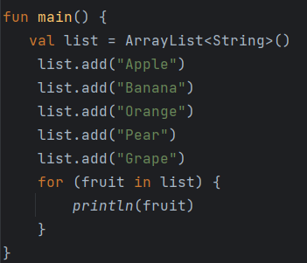
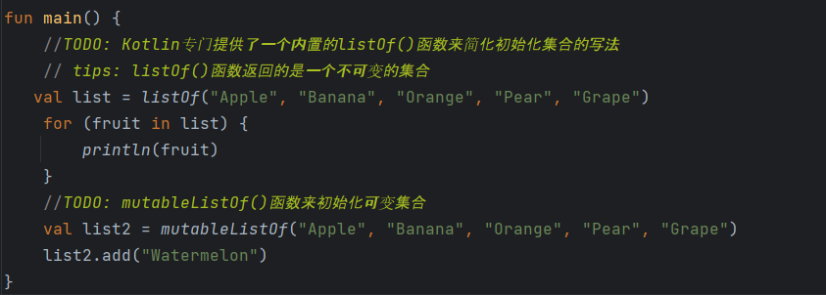

 |  |  | set集合
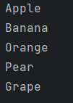

 |  |  | Map集合 |  | 一种键值对形式的数据结构

 |  | 集合的函数式API |  | 学习函数式API的语法结构，也就是Lamdba表达式的语法结构
 |  |  |  | Lambda定义 |  | Lambda 就是⼀⼩段可以作为参数传递的代码
Lambda表达式最完整语法结构:
案例：
⾸先，不需要专门定义⼀个 lambda 变量，直接将 lambda 表 达式传⼊ maxBy 函数当中
然后 Kotlin 规定，当 Lambda 参数是函数的最后⼀个参数时，可以将 Lambda 表达式移到函数括号的外⾯
如果 Lambda 参数是函数的唯⼀⼀个参数的话，还可以将函数的 括号省略
Lambda 表达式中的参数列表其实在⼤多 数情况下不必声明参数类型，因此代码可以进⼀步简化
最后，当 Lambda 表达式的参数列表中只有⼀个参数时，也不必声明参数 名，⽽是可以使⽤ it 关键字来代替

 |  |  |  | 常用函数式API
 |  |  |  |  | map filter
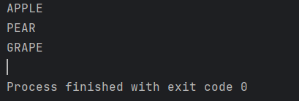

 |  |  |  |  | any all |  | 略

 |  |  |  | Kotlin完全抛弃了new关键字
 | 空指针检查

 |  | 判空辅助工具
 |  |  | ?.
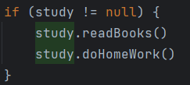

 |  |  | ?:
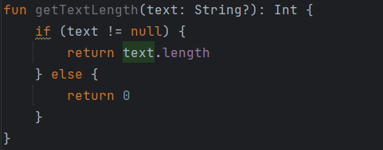

 |  |  | !!

 |  |  | let | 是个函数
 |  |  |  | 提供了函数式 API 的编程 接⼝，并将原始调⽤对象作为参数传递到 Lambda 表达式中
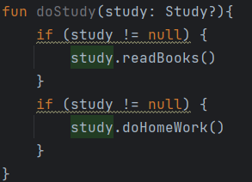
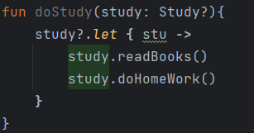
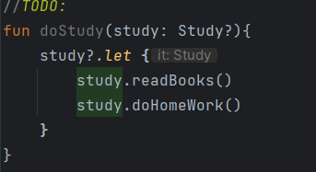

 |  |  |  | let 函数是可以处理全局变量的 判空问题的，⽽ if 判断语句则⽆法做到这⼀点。

 |  | 小魔术 |  | 德玛西亚禁魔，略

 | 以上 2024/12/24 15:56

第 3 章 Activity 先从看得到的⼊⼿，探究Acticity

